書き方見本
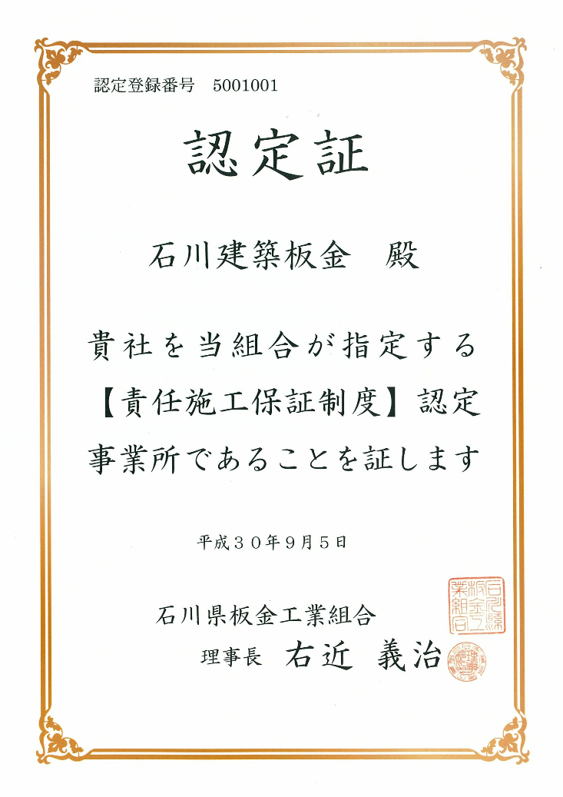
 | 板 金 工 事 ・ 屋 根 工 事 保 証 申 請 書 （保証センター本部用）

組合名 |  |  | 石川県 |  |  |  |  |  |  | 板金工業組合 |  |  |  |  | 保証書発行番号
施工者 |  |  | 事業所名 |  | 石川建築板金 |  |  |  |  |  |  |  |  |  | 資格講習番号 |  |  | 5001001
 |  |  | 氏名 |  | 石川 太郎 |  |  |  |  |  |  |  |  |  | 電話番号 |  |  | ０７６－△△△－◇◇◇◇
 |  |  | 住所 |  | 石川県金沢市○○1丁目1番
工事名 |  |  | 金沢様邸 新築工事 |  |  |  |  |  |  |  |  |  |  |  | 工事場所 |  |  | 石川県金沢市△△１丁目２番３号
 |  |  |  |  |  |  |  |  |  |  |  |  |  |  | 発 注 者 | 氏名 |  | 金沢 花子
 |  |  |  |  |  |  |  |  |  |  |  |  |  |  |  | 電話番号 |  | ０７６－◇◇◇－△△△△
保証書 発行先 |  |  | 氏名 |  | 金沢 花子 |  |  |  |  |  |  |  |  |  | 元 請 業 者 | 氏名 |  | 弥生建設株式会社
 |  |  | 住所 |  | 石川県金沢市△△１丁目２番３号 |  |  |  |  |  |  |  |  |  |  | 電話番号 |  | ０７６－○○○－××××
引渡し日 |  |  |  | 令和 | 1 | 年 | 10 | 月 | 1 | 日 | 令和 | 1 | 年 | 10 | 月 | 1 | 日 | 令和 | 1 | 年 | 10 | 月 | 1 | 日
保証品目 |  |  |  | 屋根 |  |  |  |  |  |  | 外壁 |  |  |  |  |  |  | 雨樋
保証期間 |  |  |  | 10 |  |  |  |  |  | 年 | 10 |  |  |  |  |  | 年 | 5 |  |  |  |  |  | 年
 |  |  |  | 自 | 1 | 年 | 10 | 月 | 1 | 日 | 自 | 1 | 年 | 10 | 月 | 1 | 日 | 自 | 1 | 年 | 10 | 月 | 1 | 日
 |  |  |  | 至 | 11 | 年 | 9 | 月 | 31 | 日 | 至 | 11 | 年 | 9 | 月 | 31 | 日 | 至 | 6 | 年 | 9 | 月 | 31 | 日
建 物 |  | 用 途 |  | 住宅 |  |  |  |  |  |  | 住宅 |  |  |  |  |  |  | 住宅 |  |  |  |  |  |  | 例） | 住宅・工場・倉庫・住宅兼店舗・児童福祉施設・小学校校舎・中学校体育館等
 |  | 構造・階段 |  | 木造・２階建て |  |  |  |  |  |  | 木造・２階建て |  |  |  |  |  |  | 木造・２階建て |  |  |  |  |  |  | 例） | 鉄骨・○階建て、木造・2階建て、木造平屋
 |  | 施工面積 |  | 189.6 |  |  |  |  | ㎡ |  | 290.4 |  |  |  |  | ㎡ |  | 74.1 |  |  |  |  | ｍ |  | 該当する単位にチェック
主 材 料 |  | 品 目 |  | 立平ロック２０型 |  |  |  |  |  |  | ＦＫ角スパン１５０ |  |  |  |  |  |  | P300 |  |  |  |  |  |  | 例） | 立平ロック・瓦棒・ハゼ締め折板
 |  | メーカー名 |  | 日鉄住金鋼板㈱ |  |  |  |  |  |  | ㈱淀川製鋼所 |  |  |  |  |  |  | 積水化学㈱
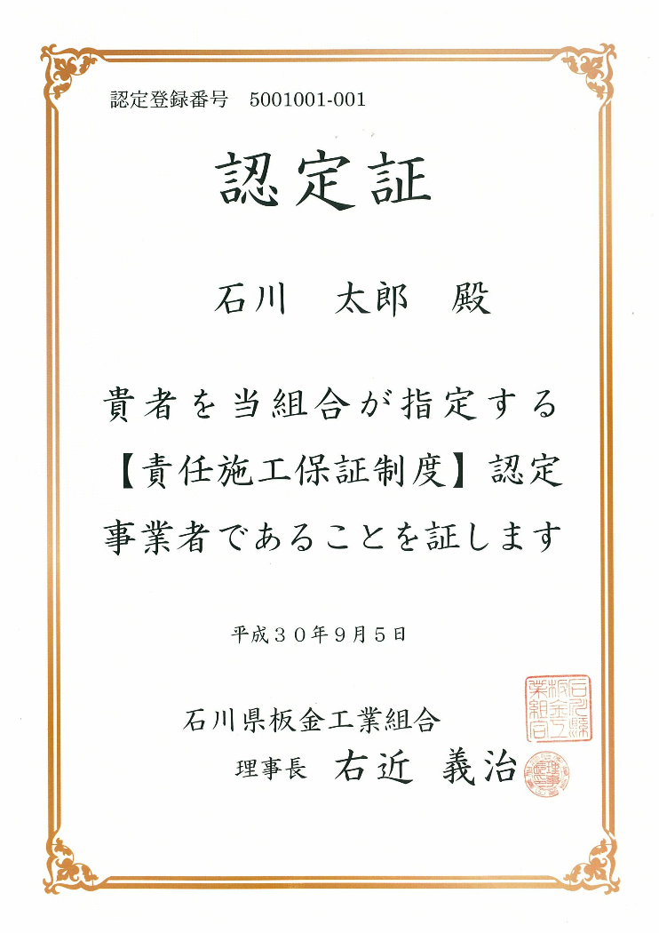
 |  | 板 厚 |  | ０．４㎜ |  |  |  |  |  |  | ０．３５㎜
 |  | 材質・色 |  | 耐摩カラーＧＬ鋼板 こげ茶色 |  |  |  |  |  |  | ハイブリッドカラーＧＬ鋼板 銀黒 |  |  |  |  |  |  | 塩ビ グレー
 |  | 購 入 先 |  | ㈱セキノ興産 金沢店 |  |  |  |  |  |  | 富源商事㈱ 金沢店 |  |  |  |  |  |  | ㈱セキノ興産 金沢店
 |  | 受 入 日 |  | 令和 | 1 | 年 | 8 | 月 | 1 | 日 | 令和 | 1 | 年 | 8 | 月 | 9 | 日 | 令和 | 1 | 年 | 8 | 月 | 15 | 日 | 着工日より前
工 事 |  | 着 工 |  | 令和 | 1 | 年 | 8 | 月 | 2 | 日 | 令和 | 1 | 年 | 8 | 月 | 10 | 日 | 令和 | 1 | 年 | 8 | 月 | 20 | 日 | 施工業者の施工開始日
 |  | 完 成 |  | 令和 | 1 | 年 | 8 | 月 | 10 | 日 | 令和 | 1 | 年 | 8 | 月 | 31 | 日 | 令和 | 1 | 年 | 9 | 月 | 5 | 日
検 査 |  | 中 間 |  | 令和 | 1 | 年 | 8 | 月 | 5 | 日 | 令和 | 1 | 年 | 8 | 月 | 15 | 日 | 令和 | 1 | 年 | 8 | 月 | 22 | 日 | 中間検査は必ず
 |  | 完 成 |  | 令和 | 1 | 年 | 8 | 月 | 10 | 日 | 令和 | 1 | 年 | 9 | 月 | 1 | 日 | 令和 | 1 | 年 | 9 | 月 | 5 | 日
検査種別 |  |  |  |  |  | □ | １．検査員による |  |  |  |  |  | ■ | ２．自主検査 |  |  |  |  |  | □ | ３．その他 |  |  |  | 該当する箇所にチェック
 |  |  |  | 検査員氏名 |  |  |  |  |  |  | 石川 太郎 |  |  |  |  |  |  |  |  |  |  |  |  |  | 検査した方（認定事業者）

上記の通り申請いたします。 |  |  |  |  |  |  |  |  |  |  |  |  |  |  |  |  | 令和 |  | 1 | 年 | 9 | 月 | 5 | 日 | 組合事務局へ提出した日

株式会社 全日本建築板金保証センター 御中 |  |  |  |  |  |  |  |  |  |  | 申請人（センター支部）
 |  |  |  |  |  |  |  |  |  |  | 株式会社 全日本建築板金保証センター 支部 |  |  |  |  |  |  |  |  |  | 石川県 |  | 支部

 |  |  |  |  |  |  |  |  |  |  | 支 部 長 |  |  |  | 右近 義治 |  |  |  |  |  |  |  |  | 印

